슈리
캐릭터 이름
 | 기본정보 | 정보 |  | 상세설명 | 참고
 |  | 이름 | 슈리 | 새벽별의 이름인 아우슈리네에서 따온 이름
 |  | 종족 | 인간 | 인간종족
 |  | 성별 | 남 | 남성
 |  | 나이 | 19세 | -
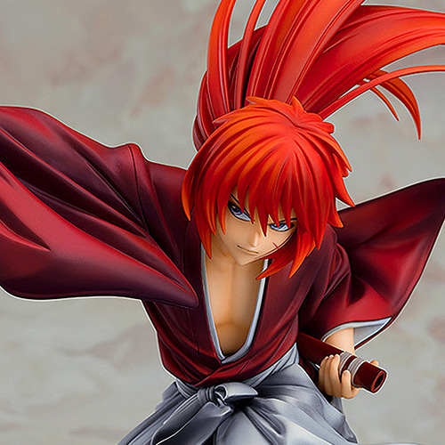
 |  | 생년월일 | 죽음의 달, 2번째 날 / 물의 달, 28번째 날 | 원래는 죽음의 달에 태어났으나, 자신을 거두어 키워준 은인을 만난 날을 새롭게 생일로 정해서 기념하고있다. | 날짜는 탄생, 광명, 화염, 물, 바람, 어둠, 대지, 죽음, 파멸 총 9가지의 달이 존재하고 달 마다 40개의 날이 존재한다
 |  | 출신/국가 | 연 | 연의 수도인 이화의 빈민촌에서 유년기를 보냈다 연은 대륙을 삼분하고있는 거대 국가/세력중 하나로 연 가문의 영향력아래에 있으며, 중세동양 문화권과 유사한 생활양식을 가졌다
 |  | 거주지 | 서화 | 대륙 서부, 이월지역에 위치한 중심 도시로 주택담보대출로 구매한 집에서 홀로 지내고 있다.
 |  | 소속/직업 | 우편물 배달대행 청풍 / 대리 | 우편물 배당대행 청풍소속으로 청풍 서화지점 물류센터 배달 2팀의 대리를 맡고있다. | 청풍은 대륙 최대 규모의 배달 대행업체다 배달대행은 수라와 도적이 들끓는 이시카 대륙에서 필수 직군중 하나다
 | 외모 | 정보 |  | 상세설명 | 참고
 |  | 헤어 | 갈색, 긴 뒷머리를 묶은 샤기컷 | 싸우거나 달리는 등 움직임이 큰 모션에서 묶어낸 뒷 머리가 휘날리면서 역동적인 느낌을 줄 수 있을 정도의 길이
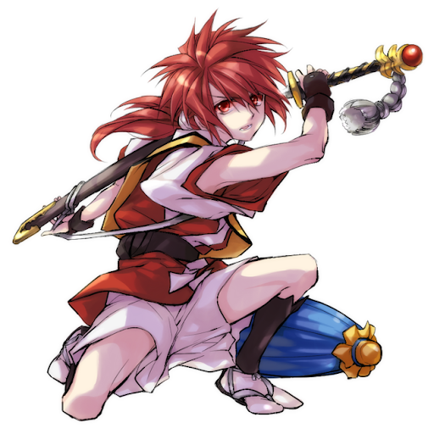
 |  | 얼굴형 | 턱선이 완만한 형태 | 이를 악무는 버릇때문에 귀에서 턱이 시작되는 부분이 일반적인 형태보다 각진 형태를 띈다 게임 그래픽 특성상(카툰풍 데포르메) 둥글둥글한 얼굴형으로 표현되기때문에 다른 잘 표현되지 않을 수 있음
 |  | 눈 | 자신감이 가득찬 생기있는 눈빛 눈동자의 색은 머리색과 같음 | 자신감을 겉으로 드러내고 쾌활한 성격이 표현되는 눈동자 게임 그래픽 특성상(카툰풍 데포르메) 눈동자는 캐릭터의 성격을 가시적으로 표현할 수 있는 핵심적인 부분이기에 신경써서 표현할 것 | 
 |  | 피부 | 참고자료의 3~4번 계열의 피부톤 | 무(武)인의 특성상 좀더 거칠고 어두운 계통의 피부색을 가져야하나(약 5번) 주인공 캐릭터이기 때문에 조금더 미형으로 표현할 필요가 있어 조금더 밝은 톤으로 설정함
 |  | 목소리 | 비장미가 느껴지는 담백한 목소리 | 스피드(1994) SBS 더빙판 버전 잭 트레븐형사(주인공)를 연기했던 구자형 성우 톤 | https://twitter.com/ysp78/status/1250288333747408897
 |  | 키/몸무게 | 168cm / 67kg | 유/소년기시절 충분히 영양을 섭취하지못해 살짝 작은 키를 가지게 됨 수련을 통해 어느정도의 근력을 갖추고있기에 BMI표준(168-64)보다 살짝 높게 몸무게를 가졌다 단, 민첩함을 살린 스피디한 검술을 구사하기에 높지않은 수준으로 지정
 |  | 체형 | 직사각형 | 표준적인 직사각형의 몸 형태에 꾸준한 수련을 통해 몸 곳곳에 고르게 근육이 붙어있다.
 |  | 지방량 | 평균 이하 | 민첩함을 살린 전투 컨셉을 가지고 있기 때문에 적은 지방량으로 설정 | 근육과 지방량 등 체형정보는 게임 그래픽 컨셉상(카툰풍 데포르메) 정상 범주안에 들어가는 체형이라면 특출나게 표현되는 부분이 아니므로 아트 작업시 단순히 참고만 할것
 |  | 근육량 | 근육이 살짝 붙어있는 체형 | 꾸준한 수련과 실전 경험을 통해 근육이 밸런스있게 퍼져있다 스피디한 전투형태를 부각시키기 위해 많지 않게 책정함 |  | 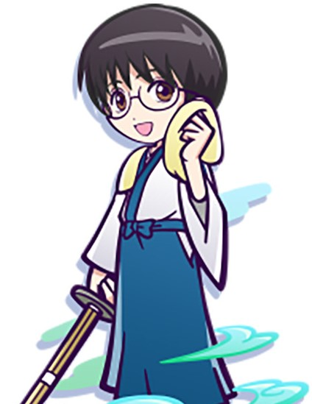
 |  | 의상 | 상/하의 | 캐릭터의 외형적인 원형을 사무라이에서 따왔기 때문에 일본의 검도복장인 하카마를 채용하였습니다. 상의는 붉은계통의 색을 사용하고 하의는 어두운 회색을 사용합니다. | 게임의 지역적 배경이되는 연은 중세 동양문화권을 아우르는 컨셉의 국가로 생각했기 때문에 중세 동양의 여러 국가의 다양한 검객의 모습중, 세계적으로 가장 널리 알려져있는 검객인 일본의 사무라이를 원형으로 따게 되었습니다. | 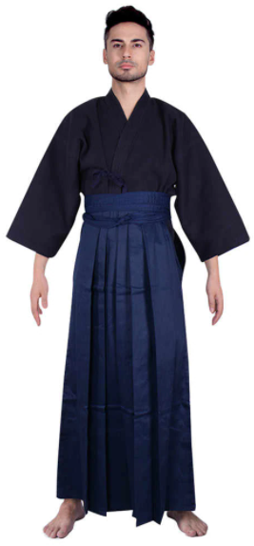 | 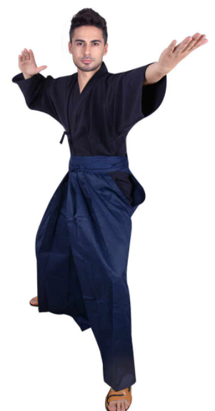
 |  |  | 신발 | 사무라이라는 알맞게 흰 다비에 짚신을 착용 |  | 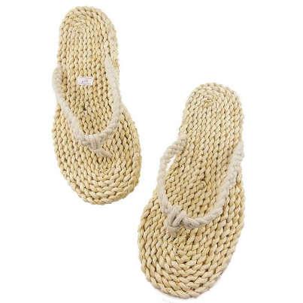 | 
 |  | 액세서리 | 품속에 넣고다니는 단도 | 취미생활인 나무조각을 위해 품속에 작은 단도를 품고다닌다 유사시에 변수를 창출하는 용도로 사용하기도 한다. | 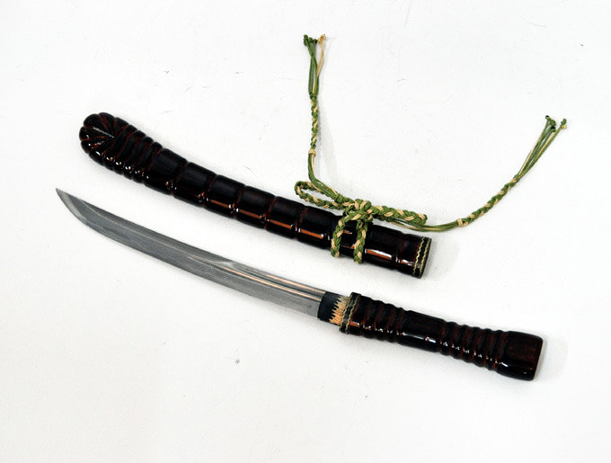
 | 성격 | 상세 |  | 설명 | 비고
 |  | 겉으로 드러나는 성격 | 자신감있는, 유쾌한, 쾌활한, 행동적인 | 고아시절의 무시당하고 핍박받던 기억때문에 약간의 자격지심을 가지고 있다. 무의식적으로 주변인들에게 자신의 가치를 보이고, 증명하기위해 노력하며, 약한모습을 드러내려하지 않는다. 그렇기에 어떤 상황에서도 말장난과 유머를 잃지 않으며, 절체절명의 위기의 순간에도 여유로운 모습을 내보인다
 |  | 내면적인 성격 | 은혜를 갚는, 소시민적인 | 자신을 끝없는 절망의 밑바닥에서 구해준, 은인이 내비친 선의를 마음속 깊이 새기고있다. 주택담보대출을 갚기위해 짜잘한 부분에서 금전을 아끼려는 소시민적인 모습을 보이기도 한다. 지켜보는 눈이없는 장소에서는 강한척 연기하는 자신을 내려놓을 수있다.
 |  | 원형 | 작은 영웅 | 메인 캐릭터로 세상을 구하는 역할을 수행하지만 의무감과 숭고한 사명보다는 개인적인 이유로 움직인다.
 |  | D&D 성향 | 완전 중립 | 소시민적인 완전 중립 유형으로 중립 선과 조금 가깝다 일반적인 상황에서는 법과 규칙을 지키나 의무감이나 나름의 고찰이 있어서 따르기보다는 사회의 구성원으로써 남들이 하니까 본인도 따르는 편 옳은 일보다는 자기 자신과 주변인들의 안위를 먼저 생각하여 움직이는 타입이기에 완전 중립의 성향을 띈다
 |  | 세상을 바라보는 시각 | 내몸 하나 지키기도 벅찬 세상 / 소소한 행복을 추구 | 빈민가에서 고아로 지내던 시절, 그 무엇하나도 가질 수 없고 약하다는 이유로 빼앗기고 짖밟히던 경험이 바탕이되어 큰 뜻과 원대한 포부를 품기보다는 주어진 작은 행복에 만족한다. 그렇기에 자신을 거주어준 사람의 선의에 큰 고마움을 느끼고 존경하고 있으며, 미약하게나마 그를 닮고싶어하는 마음을 가지고 있다.
 |  | 세상을 대하는 태도 | 나만의 작은 세계 | 전형적인 소시민 마인드로 세상의 부조리나 위기를 바라보며 고찰하고 뜻을 품기보다는 내 주변에서 일어나는 일들을 더 챙기는 편이다. 큰 욕심을 갖기보다는 그저 사랑하는 사람들과의 작은 일상을 영위하는데 온 힘을 쏟는다. 그러나 많은 것을 손에 쥐려하지 않는 대신에 손에 쥐기로 결심한 것만은 절대 놓으려하지 않는 등 의외의 면모를 보인다.
 |  | 욕구/목표 | 사랑하는 사람들과의 소중한 일상을 지키기 위해…. | 칼리에의해 인간계가 위기에 빠지고 비슈누로부터 내막을 전해듣자 자신의 손에 인간계의 명운이 달렸다는 사실에 큰 부담을 느끼나 사랑하는 사람들과의 소중한 일상을 지키겠다는 일념하나로 일어선다.
 |  | 습관 | 이를 악무는 버릇 | 싸우거나 고민을 할때, 이를 악물고 입을 찡그리는 버릇이 있음
 |  | 취미 | 나무인형 깎기 | 단검을 소지하고 다니면서 작은 나무조각을 깎아 조각상을 만든다.
 | 상호관계 | 정보 |  | 상세설명 | 참고
 |  | 적대캐릭터 | 칼리 | 인간계에 강림하려는 칼리를 막기위해 움직이기 때문에 자연스럽게 적대관계가 된다.
 |  | 보조캐릭터 | 비슈누 | 칼리의 강림을 막을 수 있도록 비슈누에게 도움을 받는다.
 | 배경스토리 연령대별 | 정보 | 상세설명 |  | 참고
 |  | 0~12세 | 이화의 빈민촌에서 태어나 7세에 생활고를 겪던 부모를 병으로 잃고 빈민촌의 다른 빈민들에게 거두어져 진다. 뒷골목의 생활방식을 익히며 자라 구걸, 도둑질, 약탈이 일상인 삶 속에서 살아왔다. 끝도없이 나락으로 떨어지는 듯한 악순환의 굴레속에서 하루하루를 보낸다.
 |  | 12세 | 그날도 평소와 바를바 없이 다른이의 주머니를 슬쩍하다가 재수없게도 현장에서 덜미를 잡히고 말았다. 그렇게 물건을 훔치려고했던 사람으로부터 흠신 두드려맞게 되는데 그날따라 잘못걸렸는지 매질이 멈추지 않았다. 계속해서 얻어맞던 슈리는 이대로 죽어버린다면 사는 고통에서 해방되지 않을까 생각하던 찰나, 한 남자가 슈리를 때리던 이를 제압하고 슈리를 구해준다. 그는 슈리를 구하고 따뜻한 식사를 대접하는데 태어나서 처음 받아보는 타인의 순수한 호의에 크게 감동한 슈리는 무턱대고 그를 따라가게 된다.
 |  | 12~15세 | 은인을 따라 서화에 도착하게된 슈리는 은인이 운영하는 고아원에서 자라게 된다. 슈리는 이곳에서 따쓰한 마음과 살아가는 행복을 배우게된다. 훗날 짝사랑하게되는 '시타'또한 이 고아원에서 만나게 된다. 슈리를 구해준 그는 청풍의 직원이었으며, 슈리 또한 그를 따라 청풍에 들어가고자 마음을 먹는다. 매일매일 심신을 수련하고, 검술을 익혔으며, 무예에 재능을 가지고 있던 슈리는 하루가 다르게 성장하여 15세의 나이에 청풍의 배달 사원으로 입사하게 된다.
 |  | 15~19세 | 슈리는 입사 이후부터 본인의 재능을 발휘하여 어렵고 위험한 임무들을 연이어 수행하는 등 금방 두각을 드러냈다. 그런 실적들을 인정받아 입사 2년차에 파격적인 승진을 하게되고 대도시쪽 지부로 발령을 제안받았으나, 서화를 떠나 다른 지역으로 가야한다는 사실 때문에 지금 이대로의 소중한 일상을 지키고싶었던 슈리는 발령을 거부하게된다. 이후 이러한 태도가 경영진의 눈밖에 났는지 뛰어난 실적에도 불구하고 별다른 주목을 받지 못하고 있는 상태이다. 18세에 서화 중심가에 대출끼고 내집마련의 꿈을 실현했으며, 작품의 시작 지점까지 아직 대출금을 상환하고 있는 상태이다.
 |  | ~현재 | 센터장의 명령으로 작은 상자를 호박석 사원까지 배달해달라는 임무를 맡게된 슈리는 호박석사원으로 발걸음을 재촉한다.

비슈누
 | 캐릭터 이름
 |  | 기본정보 | 상세 |  | 설명 | 참고
 |  |  | 이름 | 비슈누 | 원전 신화인 인도신화에서 세명의 절대적인 존재중 하나인 비슈누에서 따온 이름
 |  |  | 이명 | 현재의 트라무티, 유지의 창조신, 우주의 관조자 | 시간의 편린에서 태어난 세 창조신은 스스로를 트라무티라 칭했으며, 그중 비슈누는 시간의 세 조각중 현재로부터 태어났다. 우주의 창조와 소멸의 과정중 중간에 위치한 우주의 유지를 담당하며, 세명의 창조신중 가장 관심있게 우주를 지켜보고있다.
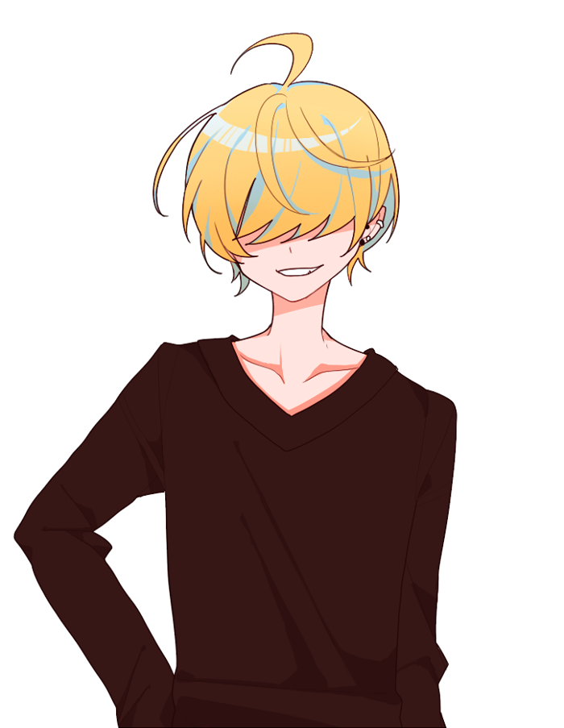
 |  |  | 종족 | 태초의 존재, 창조신
 |  |  | 성별 | 없음-아바타의 성별또한 불명 | 육신은 존재하지 않으나 현세에 강림할 때, 대상이 경계심을 품지 않게 같은 종족내의 연약한 개체의 아바타를 만들어 강림한다. 위와같은 이유로 슈리앞에 강림하기 위해 어린 인간아이의 모습으로 아바타를 창조한다.
 |  |  | 나이 | 무한함-아바타의 나이는 9세전후
 |  | 외모 | 상세 |  | 설명 | 참고
 |  |  | 헤어 | 눈을 가리는 바가지머리, 은은한 빛을 뿜는 금빛 | 신비로운 느낌을 주기 위해서 눈을 가리고 은은하게 빛을 뿜는 금색 머리로 설정되었음 | 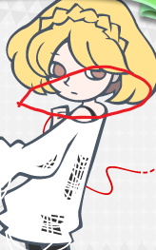
 |  |  | 얼굴형 | 젖살이 안빠진 둥근 얼굴형 | 9세 전후라는 외형적 특징을 도드라지게 표현하기 위해 얼굴형태를 그릴때 젖살이 표현되도록 둥글둥글하게 표현하는것이 포인트
 |  |  | 눈 | 눈꺼풀이 내려앉은 장난끼 가득한 눈매, 금빛 눈동자 | 어린 악동의 이미지에 알맞은 눈매를 가짐 게임 설정상 머리카락에 가려서 노출되는 부분은 아님
 |  |  | 피부 | 설명 참조 | 금빛에 어울리는 밝고 따듯한 계통의 피부색
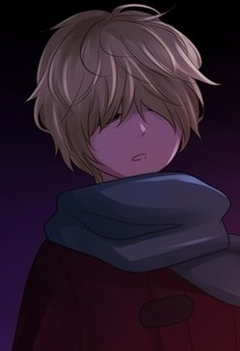
 |  |  | 목소리 | 얇은 목소리 | 외형에 걸맞게 조정된 장난끼 가득한 목소리로 변성기가 오기 이전의 남자아이 목소리인지, 그냥 여자아이의 목소리인지 헷갈리는 목소리 | https://youtu.be/ZW4LERTkdJY 1분 25초경 미소의세상-한별 1분 47초경 아따맘마-여울이
 |  |  | 키/몸무게 | 134cm / 35kg | 비슈누가 슈리앞에 강림하기 위해 아바타를 만들 때, 대륙의 만 9세 전후 남자아이의 평균 키/몸무게를 참조하여 정하였다 실제 현실세계의 평균치와 근사하게 설정함 | 단 카툰그림체의 표현 방식상 어린아이의 키와 체형은 만화적 표현을 위해 과도하게 왜곡되어 표현될 수 있으므로 그래픽 작업시 참고용으로만 사용하고 필요에따라 왜곡해서 표현할 것
 |  |  | 체형 / 지방량 | 마른체형 | 단순 체형만 봐서는 남자아이인지 여자아이인지 구분하기 힘든 모습
 |  |  | 의상 | 상의 | 흰색 목폴라 티셔츠 현 우주에는 존재하지 않지만 이전 우주 언젠가 비슈누가 봐뒀던 디자인의 의상으로 생각보다 마음에 들었기에 입고 나타난다. 참고이미지의 손목 장식 부분은 빼고 | 시나리오속 캐릭터들의 세계관과 시대상에 맞지 않는 복장을 취함으로써 평범한 등장인물들의 인지범위 밖의 존재라는 인상을 주고자 함 | 
 |  |  |  | 하의 | 검은색 면바지 상의와 같은 이유로 의외로 마음에 들었는지 입고나타난다. |  | 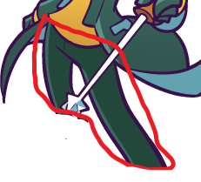
 |  |  |  | 신발 | 흰 밑창의 검은색 운동화 신발 역시 이전 우주에서 눈여겨보았던 디자인의 신발이다. |  | 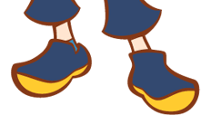 |  | 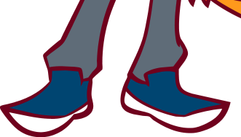
 |  |  | 액세서리 | 없음 | 아바타를 만들 때, 힘없는 아이를 생각하며 만들었기에 별도의 장신구를 만들지 않았다.
 |  | 성격 | 상세 |  | 설명 | 참고
 |  |  | 표면 | 방관자스러운, 변덕스러운 | 우주의 균형을 해치는 일이 아닌이상 나서지 않기 때문에 전지전능하면서도 세상에 일어나는 수많은 부조리를 방관하고있다. 이따금 이해 할 수 없을 정도로 변덕스러운 행동을 보이지만 우주의 균형을 유지한다는 확고한 기준을 가지고 행동한다. 다만 창조신의 기준을 피조물이 이해할 수 없기에 변덕스러워 보일뿐이다. 그러나 가끔씩 진짜 변덕에 의해서 행동하는 경우도 있다. 물론 그것이 우주의 균형을 해치지 않는다는 가정 하에 그렇다
 |  |  | 내면 | 평등한 사랑(모순적인 자애로움) | 우주의 균형에 문제가 되지 않는 이상 대부분의 사건을 그냥 바라만 보기 때문에 무심하고 냉정해보일 수도 있으나 비슈누는 모든 피조물을 사랑하며, 그들의 감정에 깊게 공감하고있다. 사자에게 잡아먹히는 사슴을 보며 안타까움과 슬픔을 느끼는 동시에 사슴을 잡아먹는 사자를 통해 기쁨과 즐거움 또한 느낀다. 이렇듯 모든 피조물을 동등하게 사랑하기에 그 어떠한 것도 특별취급하지 않는다. 이러한 점 때문에 아무것도 사랑하지 않는 것처럼 비추어 질 뿐이다.
 |  |  | 원형 | 협력자 | 칼리의 음모로부터 인간계를 지킬 수 있게 슈리에게 힘을 빌려준다.
 |  |  | 세상을 바라보는 시각과 태도 | 흥미위주 | 비슈누는 전지전능하기 때문에 세상을 바라보는 시각이 곧 태도로 연결된다. 우주 창조의 목적이 분명하기에 바라는 바는 있지만 트라무티에게는 무한한 시간이 주어져있기에 딱히 급한 마음을 가지고 있지 않다. 또한 이미 수 많은 우주들을 창조/파괴했기에 하나하나의 우주에 큰 미련과 애착을 가지지도 않는다. 일단 잘 안되면 새로 시작하면 그만이라는 전제가 깔려있고 작은 일 하나하나에도 본인이 나선다면 트라무티의 진정한 목적을 이룰 수 없으므로 본인이 나설 정도의 문제가 생기는 상황이 아니라면 제멋대로 굴어가는 우주를 흥미롭게 관찰할 뿐이다.
 |  |  | 욕구/목표 | 균형의 수호, '넘어선 존재'의 창조 | 비슈누의 진정한 목표는 '넘어선 존재'를 창조하는 것이지만 본 작품내에서는 그러한 의도가 일절 드러나지 않는다. 불안정하게 만들어진 우주는 언젠가는 멸망할 운명을 타고났다 트라무티 내에서 비슈누의 역할은 그러한 멸망을 최대한 늦추는 것. 그것을 위해 균형을 수호하는 역할을 수행하고있다.
D |  |  | D&D 성향 | 완전중립 | 방관자 유형의 완전중립 캐릭터 선/악의 구분은 피조물들이 세상을 살아가면서 만든 기준이기 때문에 비뉴수에게는 선과 악의 구분이 없다. 비슈누에게 세상을 이분하는 기준이 있다고 하더라도 균형을 수호하는 입장으로써 완전한 중립의 입장을 고수할 것이다.
 |  |  | 습관 | 인자하게 미소짓기 | 치열하게 살아가는 피조물들의 모습을 보며 어버이 특유의 인자한 미소를 머금는다.
 |  |  | 말투 | 하대하는 말투 | 비슈누는 우주 모든 만물위에 위치한 존재이다.
 |  |  | 취미 | 우주를 관찰하기 | 트라무니내의 비슈누 본인의 역할과도 엮어있는 취미로 무료한 나날을 보내기위해 우주 곳곳을 단순히 '감시'하는 것이 아닌 흥미위주로 '관찰'하는 취미를 갖게 되었다.
 |  | 상호관계 | 상세 |  | 설명 | 참고
 |  |  | 동조캐릭터 | 브라흐마, 시바 | 또다른 트라무티인 브라흐마와 시바만이 비슈누와 같은 눈높이에서 같은 목표를 공유하고있다.
 |  |  | 적대캐릭터 | 없음 | 칼리의 계획을 방해하기위해 슈리에게 힘을 빌려주는 모습에서 단순히 겉으로는 칼리와 적대관계인 것으로 비추어보일 수도 있으나, 인간계의 피조물들이 칼리를 직접 상대하는 것은 그의 기준으로는 도를 넘어선 부조리였기 때문에, 그들이 칼리를 상대할 수 있는 '작은 기회'를 준것이다. 칼리또한 그들의 피조물이기에 비슈누의 '자애'의 대상이며 범 우주적인 관점에서 보았을 때, 갈리의 활동 또한 우주라는 거대한 유기체의 일부 이므로 칼리의 활동을 내버려 두는것 뿐이다. 때로는 칼리를 돕는 경우도 있다. 애초에 수틀리면 우주를 재창조하면 되기때문에 적대관계라는게 있을 수 없다.
 |  | 배경스토리 | 상세 |  | 설명 | 참고
 |  |  | 트라무티의 탄생 | 공간이라는 개념조차도 존재하지 않던 끊없는 공허속에서 시간의 개념이 생겨나자 시간의 편린중 현재에서 태어났다.
 |  |  | ~목표를 가지지까지 | 트라무티와 함께 전지전능한 능력으로 어린아이가 놀듯이 마음껏 힘을 사용했다. 그러나 그들의 전지전능한 힘에도 단 한가지 불가능한게 있었으니, 본인들과 같이 불완전함과 완전함을 넘어선 모든것을 초월한 '넘어선 존재'는 만들수가 없었던 것이었다. 이에 그들은 '넘어선 존재'를 빚어내기위해 정교한 계획을 가지고 우주를 창조하기 시작했다.
 |  |  | ~현재의 우주를 창조하기까지 | 모든 것은 넘어선 초월을 이루기 위해서는 삼라만상의 모든 번뇌를 깨우쳐야만 했다. 그렇기에 우주와 피조물들이 불완전한 형태로 창조되어 번뇌가 가득한 세상으로 창조된 것이다. 불완전함에는 필연적인 존재의 소멸이 뒤따랐다. 그렇게 비슈누는 우주의 예정된 소멸을 최대한 늦추는 역할을 수행하게 되었다. 비슈누는 스스로 이것을 '조정'이라고 불렀다 이후 무한히 많은 우주와 피조물들이 창조와 소멸의 과정을 거쳤다.
 |  |  | 현 우주에서의 조정활동 | 현재의 우주또한 수많은 차원과 종족이 만들어졌지만 비슈누의 조정활동과 필연적인 소멸에 의해서 대부분이 소멸을 맞이했다. 비슈누의 관점에서 보았을 때, 칼리의 파괴 활동 또한 필연적인 소멸의 일부분으로 대부분의 경우 소멸하는 차원을 도왔으나 칼리를 도운 경우도 있었다. 우주를 멸망시키려는 의지 또한 분명하게 균형의 일부분이기 때문이다. 현 우주의 인간은 원래 지능이 높은 생물이 아니었으나 비슈누가 인간계에 수라종족을 전이시키면서 '조정'활동으로써 인간에게 지능을 부여했다.
 |  |  | ~현재까지 | 바유의 요청에따라 바유가 직접 인간계에 강림할 수 있도록 '차원을 찢는 칼'을 만들어 선물한다. 본디 자연스럽게 시간을 들여서 인간들이 수라를 몰아내고 인간계의 주인이되게 만들 생각이었으나 언젠가는 그렇게 될것을 누군가가 나서서 때를 앞당겨도 큰 문제가 되지 않을 것이라는 변덕섞인 생각이 반정도, 다른 차원에 갇혀 빠져나갈 궁리를 하고 있는 칼리를 위한 생각이 반정도 섞인 조치였다. 결과적으로 칼리는 비슈누가 만들어준 '기회'를 놓치지 않고 차원을 찢고 인간계에 강림 할 수 있는 기회를 잡는다. 그리고 이번에는 그러한 칼리를 막을 수 있도록 인간계의 피조물들에게 '기회'를 선물한다.

칼리
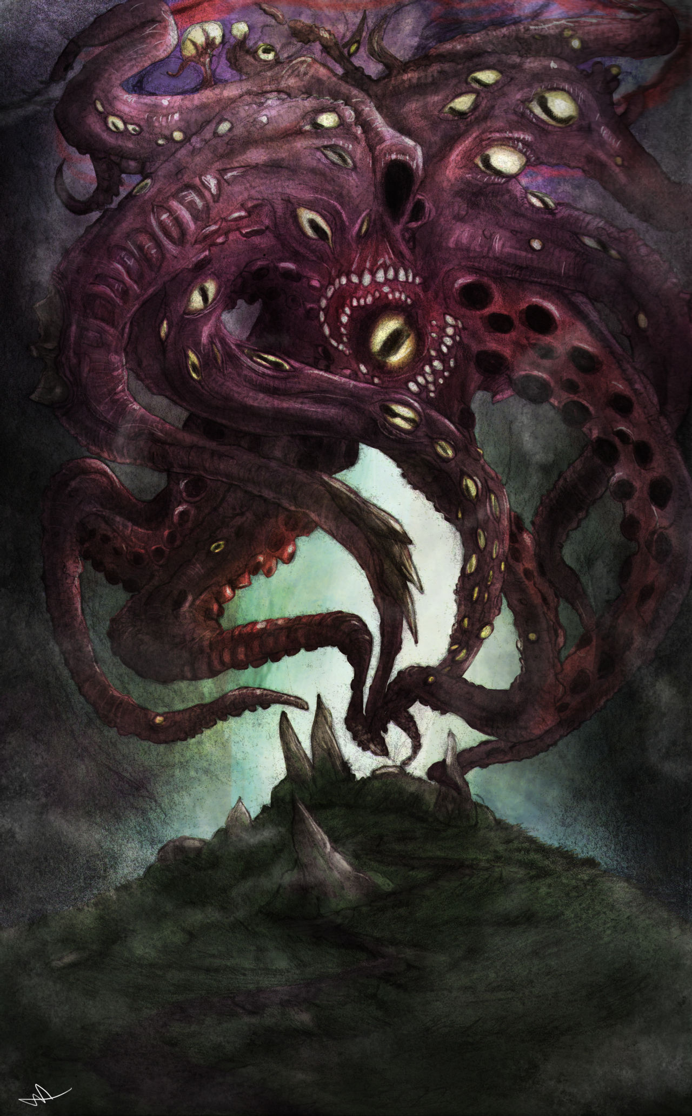
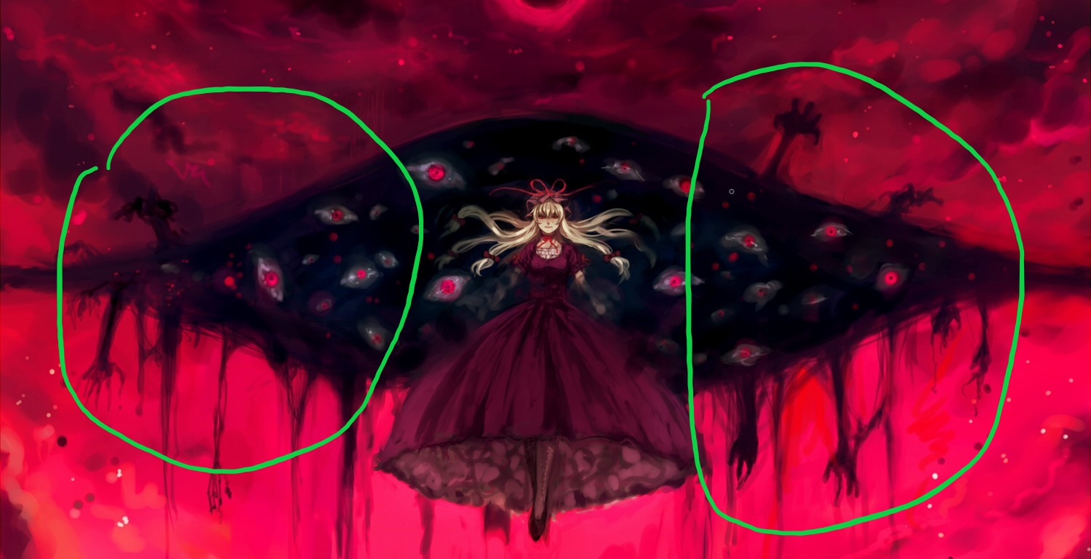
캐릭터 이름
 | 기본정보 | 상세 |  | 설명 | 비고
 |  | 이름 | 칼리 | 트라무티가 지어준 이름이다. 원전신화인 인도신화에서 멸망의 시대인 '칼리유가'때 나타나는 악마의 이름
 |  | 이명 | 심연에서 쏟아지는 멸망, 멸망과 증오의 화신 | 모든 것을 멸망시키는 칼리의 행적과 뒤틀린 형태를 목도한 하위 신들이 그 존재를 부르는 이름
 |  | 종족 | 근원적 존재 (인간의 입장에서는 신) | 브라흐마가 현 우주를 창조하며 같이 빚어진 존재로 우주 전체를 멸망시키려는 의지이자 우주의 멸망이라는 개념적인 존재이다
 |  | 나이 | 우주와 같음 | 우주의 시작부터 존재해왔음
 |  | 현 상태 | 멸망한 차원에 격리되어있음 | 본체는 본인이 마지막으로 멸망시킨 차원에 자리하고있음
 | 외모 | 상세 |  | 설명 | 비고
 |  | 형태 | 뒤틀린 살덩어리에 촉수가 뻗어나옴 | 멸망시킨 차원의 존재들을 집어삼키고 흡수하여 매우 끔찍하고 뒤틀린 형태를 하고있다. 칼리가 흡수한 존재들의 편린이 어지럽게 뒤틀린 거대한 살덩어리 육체에 여기저기 촉수와 손발이 길게 뻗어나와있다. 외피 곳곳에 혐오스럽게 눈동자들이 박혀있다. 평범한 피조물들은 그것의 온전한 모습을 눈에 담는것 만으로 정신이 붕괴되어 미쳐버리고만다. | 최종보스전에서는 찢어진 차원의 틈 너머로 수십개의 눈동자가 있으며, 여러 개의 손과 촉수로 차원의 틈을 비집고 나오려는 모습으로 묘사한다.
 |  | 목소리 | 굵고 낮은 톤 | 오토 튠을 활용한 음성변조로 이세상의 것이 아닌듯한 굵은 톤의 목소리를 연출 |  | 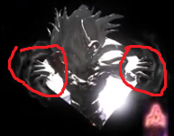
 |  | 색감 | 어두운 보라색 | 게임에서 보라색이 주로 멸망, 심연과 관련된 이미지를 가지고 있기에 보라색을 사용하였음
 | 성격 | 상세 |  | 설명 | 비고
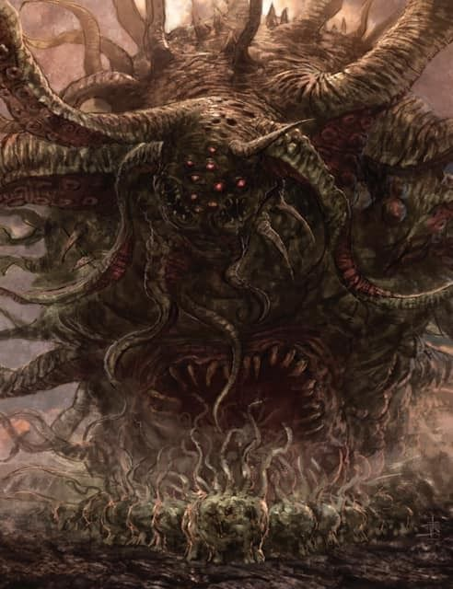
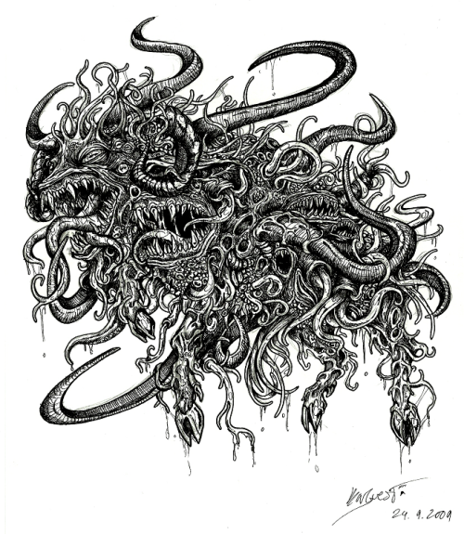
 |  | 표면 | 공격적, 증오, 상대를무시하는 | 우주 전제를 멸망시키겠다는 목적을 가지고 있기 때문에 그러한 목적이 표면에 그대로 드러난다. 트라무티의 실체와 우주창조의 목적을 홀로 알고있기 때문에 아무것도 모르는 다른 존재들을 무지한 바보로취급한다.
 |  | 내면 | 회의적, 외로움 | 우주의 비밀을 홀로 알고있고, 다른 어떤 존재에게도 말 할 수 없기에 그 누구에게도 이해 받을 수 없는 목적을 추구하고있어 마음 한켠에 외로움과 회의감을 느끼고있다.
 |  | 원형 | 증오의 화신 | 트라무티에 대한 증오와 분노가 모든 행동의 기본 원리이다.
 |  | 세상을 바라보는 시각 | 트라무티의 실험장 | 완전한 존재를 만들어낸다는 우주의 창조 목적과 고의적으로 세상에 부조리를 뿌려놓고 그들의 고통을 방관하는 트라무티의 태도를 보고 이 세상은 그들의 실험장일 뿐이라는 생각을 하게됨.
 |  | 욕구/목표 | 우주의 멸망 / 자신의 소멸 | 트라무티의 계획을 방해하기 위해서. 그들이 자신을 다른 피조물들의 시련을 위한 목적정도로 만들었다면, 시련 정도가 아닌 멸망이 되어주겠다고 마음 먹음 마음 한구석에는 이렇게 날뛰면 언젠가 소멸되어 끔찍한 진실을 짊어진 고통과 외로움에서 해방되지 않을까 하는 작은 기대감
 |  | 말투 | 상대를 무시하고 깔보는 말투 | 이 우주 전체가 트라무티의 손아귀에 놀아나고 있다고 생각하기에 다른 존재들을 하대하고 깔보며, 무시하는 말투를 사용함
 |  | D&D 성향 | 혼돈 악(질서 악) | 다른 존재들에게는 우주의 멸망을 추구하는 칼리의 모습이 혼돈 악으로 비치지만 칼리 본인은 복수라는 명확한 목적을 가지고 행동하고 있기에 질서 악의 성향을 가지고 있다.
 | 상호관계 | 상세 |  | 설명 | 비고
 |  | 적대캐릭터 | 존재를 가진 모든것 | 칼리의 목적은 우주 멸망과 존재의 소멸이다. 여기에 동조하는 자는 어디에도 존재하지 않는다.
 | 배경스토리 | 시기 | 설명 |  | 비고
 |  | 탄생 | 칼리는 창조의 과정에서 생겨난 찌꺼기들이 쌓이는 심연의 밑바닥에서 태어난 존재중 하나였다. 트라무티중 하나인 시바가 그 중 하나에게 칼리라는 이름과 우주의 거대한 비밀을 속삭여 주었다. 그리고 칼리가 다른 피조물들의 시련을 위해 창조되었다는 것 까지
 |  | 타락 | 모든 사실을 알게된 칼리는 온갖 두려움에 몸부림쳤다. 다른 존재들에게 이 사실을 알리려고 해도 그 사실에 대해 말하려고 할때마다 입이 열리지 않았고, 관련된 암시를 남기려고 해도 몸이 굳어버렸다. 우주의 진실이라는 무게에 짓눌려 괴로워하던 칼리는 그렇게 미쳐버렸다. 자신을 이해하지 못하는 다른 무지한 것들에 환멸을 느꼈다. 자신도 다른 존재들처럼 아무것도 모른채 살아가면 행복했을텐데... 마침내 칼리의 증오는 트라무티에게 향했다. 그들의 실험장을 완전하게 망쳐버림으로써 작은 복수를 완성시키고자 또 다른 심연의 찌꺼기들을 먹어치우며 다음과 같이 다짐했다. 그들이 우주를 위한 '시련'으로써 자신를 창조했다면 그것을 넘어선 '멸망'이 되리라
 |  | 과도기 | 영겁의 시간동안 수많은 차원을 떠돌며 세계와 차원을 멸망시키고 다른 존재들을 먹어치웠다.
 |  | ~현재 | 지금은 마지막으로 멸망시킨 차원에 본체가 머물러있다. 다른 차원으로 넘어가기위한 밑작업을 위해 자신의 사념체를 만들어, 남아있는 다른차원에 흩뿌려놓고 사전작업을 벌이고 있다. 인간계에서는 '경계를 찢는 칼'을 노리고 그것이 보관된 호박석 사원에 자신의 사념을 보내 수도승들을 타락시키고 있다.

